关系图
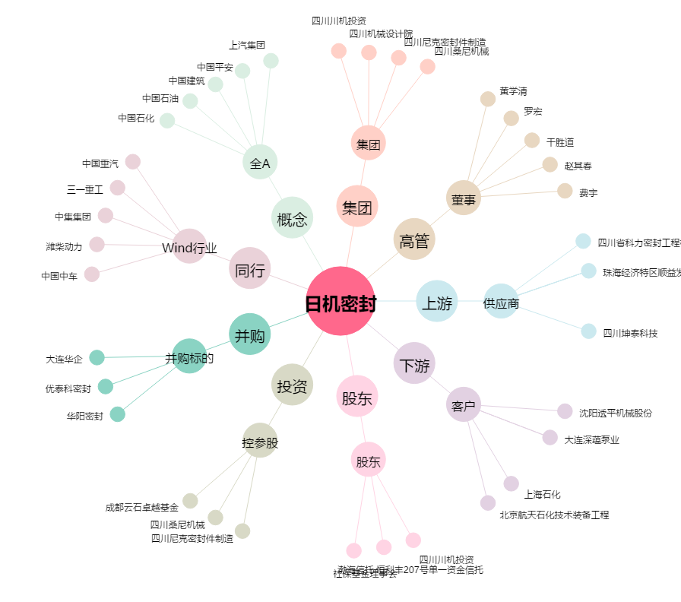
日机密封[300470.SZ] - 关系概览图

